Mision y Vision
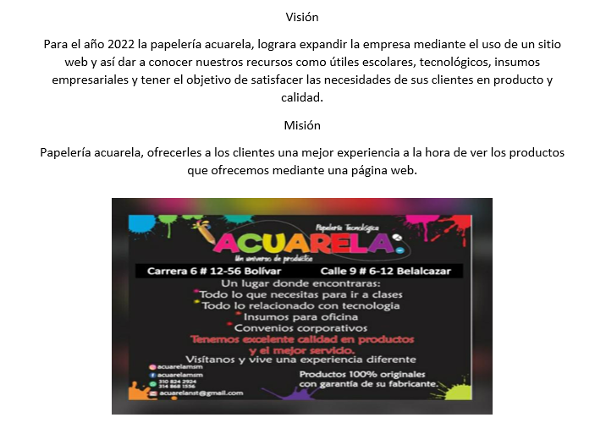

Organigrama
Gerencia

FINANAZAS Y CONTABILIDAD
MARKETING ELECTRONICO
VENTAS
DEPARTAMENTO DE GESTION
COMPRAS

ASISTENTE ELECTRONICO
REDES SOCIALES
FACTURACION ELECTRONICA
PROCESOS GENERALES
PROVEEDORES

INSTAGRAM
LOGISTICA
VENTA Y ENTREGA DE PRODUCTOS
ALEGRA

RECEPCION Y ATENCION AL CLIENTE

mapaProcesos
PAPELERIA ACUARELA

CLIENTE INTERNO

1.Gerencia

2.Ventas y Comercio
3.Departamento de gestion
4.Logistica

6.Administracion y Finanzas
5.Marketing
7.Compras

diagramaFlujo-Gerencia 1
FLUJOGRAMA PROCESO ESTRATÉGICO N° 1
VOLVER

INICIO
*Analisis del producto en el mercado actual
*Tomar una decisiones y llegar a acuerdos con clientes y proveedores
Pasos | Actividades | Responsable | Descripción
1
2
De acuerdo a los planteamientos de los ideales se procedera a generar las propuestas publicitarias y proyeccion de produccion
3
Establecer las directrices para la empresa en cuanto la prestacion de los recursos, Objetivos estrategicos, politicas corporativas y Estrategias empresariales
4

diagramaFlujo-Comercio 2
FLUJOGRAMA PROCESO ESTRATÉGICO N° 2
VOLVER

Inicio
Interesados en el plan de ventas
Pasos | Actividades | Responsable | Descripción
1 |  | Coordinador de mercadeo y ventas
2 |  | Cliente interno
Administrar los recursos y tomar registro mensual
3 |  | Gerente de recursos
Interesados en el plan de ventas
Responsable de hacer las cuentas y dar un resultado de ellas
4 |  | Contador
Encargado en administrar que todo este funcionando correctamente
5 |  | Supervisor

diagramaFlujo-Logistica 4
FLUJOGRAMA PROCESO ESTRATÉGICO N° 4
VOLVER

inicio
verificar el proceso del almacenamiento de la materia prima
Pasos | Actividades | Responsable | Descripción
1 |  | Gerencia
2 |  | jefe de almacenamiento
Control del requerimiento mediante las necesidades del cliente
3 |  | Gestion comercial
se procede con el control del inventario, trasporte y entrega de los bienes al cliente
4 |  | Gestion financiera y administracion
investigación mediante encuesta para el nivel de satisfacción del cliente
5 |  | Atencion al cliente

diagramaFlujo-Marketing 5
FLUJOGRAMA PROCESO ESTRATÉGICO N° 5
VOLVER

INICIO
Interaccion en el sitio web y agregar productos a carrito
Pasos | Actividades | Responsable | Descripción
1 |  | Cliente externo
2 |  | Cliente externo
Verificacion de productos y facturacion
Contra-entrega
3 |  | Cliente externo
metodo de pago
online
4 |  | Cliente externo
Alistamiento
5 |  | Almacen
Recepcion de producto
6 |  | Cliente externo, Transporte
Cobro producto
Recepcion de calificaion de sevicio al cliente
7 |  | Ultimo responsible de la entrega

diagramaFlujo-Contabilidad 6
FLUJOGRAMA PROCESO ESTRATÉGICO N° 6

VOLVER
GERENCIA
Solicitud de C D P
Pasos | Actividades | Responsable | Descripción
1
2
Gestion de documentos soporte con aprovacion directa de los jefes de area
3
Se actualiza el rubro presupuestal
NO
4
Certificado
Disponibilidad
Presupuestal
Documento rechazado
5
Autorizacion y ejecucion de la adquisicion
6

diagramaFlujo-Compras 7
FLUJOGRAMA PROCESO ESTRATÉGICO N° 7
VOLVER

inicio
solicitud de bienes o servicios
Pasos | Actividades | Responsable | Descripción
1 |  | cliente interno y externo
2 |  | cliente interno y externo
de no haberlo en el almacén solicitar el producto al proveedor, por correo electrónico, llamada telefónica o por medio de la página web del proveedor
solicitud de cotizaciones y revisión de estas
3, 6 |  | gestión comercial, gestión financiera y administración.
verificación de los precios y términos del acuerdo, para la adquisición de productos y servicios para el cliente externo y/o interno
4 |  | Alta dirección, gestión comercial y atención al cliente
generar suministros
aprobación de orden de compra
5, 7 |  | Almacén, logística y gestión comercial
Entrega de material
revisión y recepción
tramite del cheque
8, 9, 10 |  | Proveedores, Gestión de compras, Gestión contable, pago por medio de la cuenta corriente en Bancos
radicación de pagos en el área contable
stock de inventarios en el almacén
fin
11, 12 y 13 |  | Autorización Gerencia, Gestión Contable y Gestión de Almacén

